調査
メニュー構成 に戻る |  |  |  |  |  |  |  | 調査 |  |  |  |  |  | システム | KYOKUTO-４ | 作成者 | 作成日
 |  |  |  |  |  |  |  |  |  |  |  |  |  | 機能 | Googleカレンダーとの連携 | 更新者 | 更新日

 | １．基本仕様／概要

 | １．１ 概要

 | ・ | GoogleアカウントはGoogleドライブと共有する。

 | ・ | Googleカレンダーのイベント項目へのセット
 |  | ・ | タイトル／開始日時／終了日時／終日／場所対応するイベント項目がそのままセットされる
 |  | ⇒ | 追加・編集はGoogleカレンダーをそのまま使い、アプリケーションは既存スケジュールへの追記のみを行う
 |  |  | 具体的には詳細を記載するDescriptionに添付ファイルのリンクを挿入する
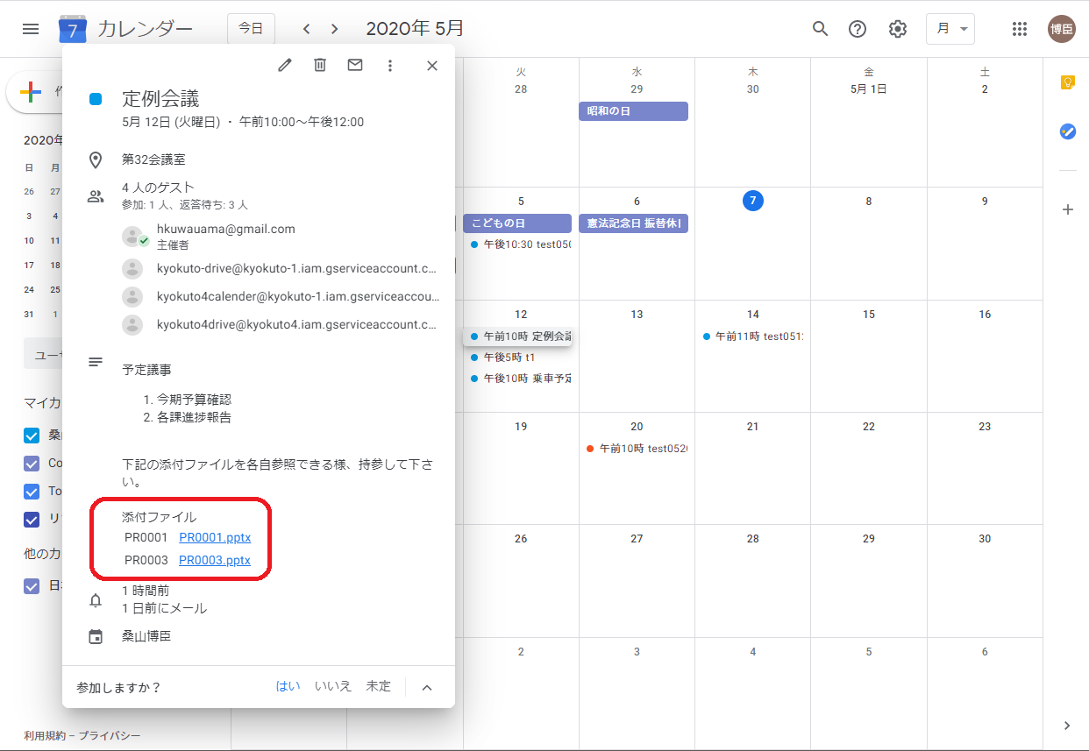
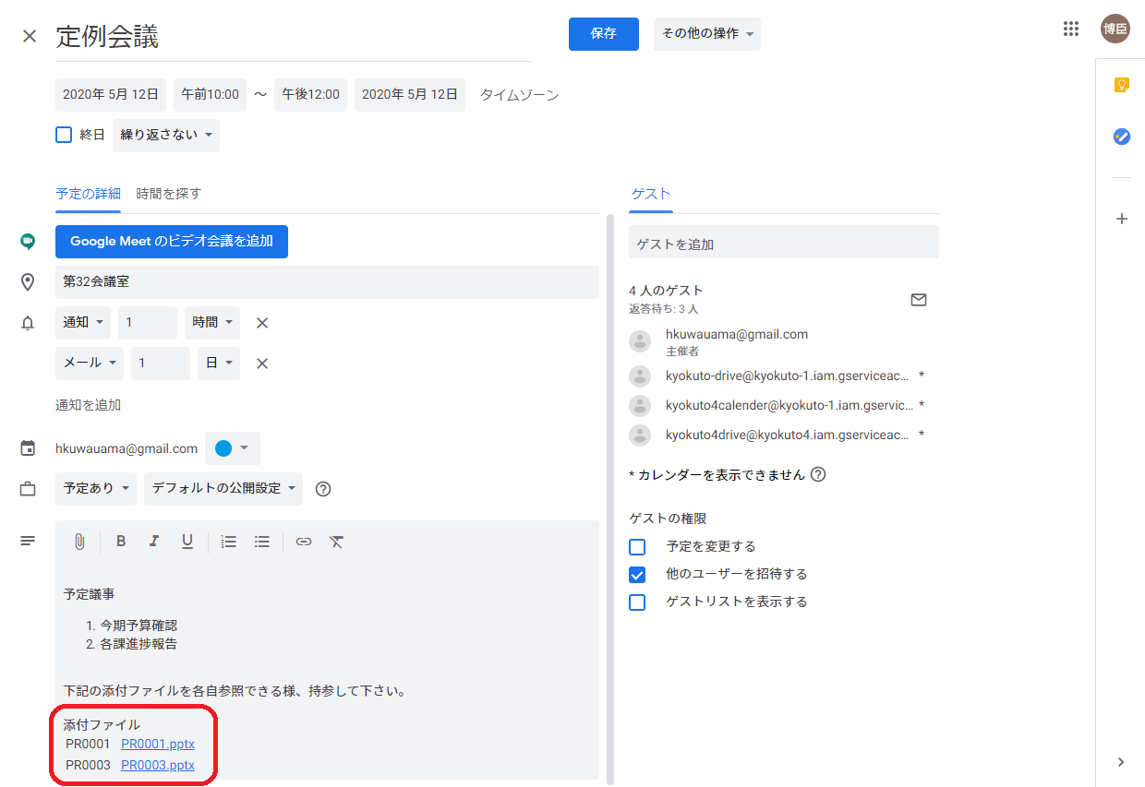

 |  |  | ※添付ファイル
 |  |  | 現場マスタの添付ファイルパス（Googleドライブのフォルダ）のURLがセットされる
 |  |  | 管理番号の添付ファイルパス（Googleドライブのフォルダ）のURLがセットされる
 |  |  | リンクとして、Googleドライブへ遷移可能
 |  | ⇒ | イメージ提示後、対応

 |  | 下記のようなイメージで、Googleカレンダーに無い項目を結合してセット
 |  | ⇒ | イメージ提示後、対応

 | ２．Google API コンソールの設定
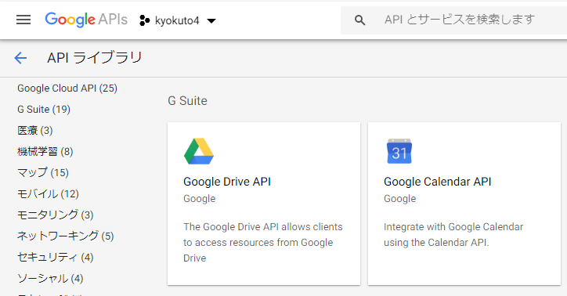
 |  | ２．１ プロジェクトの設定結果

 |  |  |  | ライブラリで選択したGoogle Calendar APIとGoogle Drive APIをAPIキーに設定し、
 |  |  |  | OAuth 2.0 クライアント IDで作成したJSONファイルをアプリケーションに読ませる

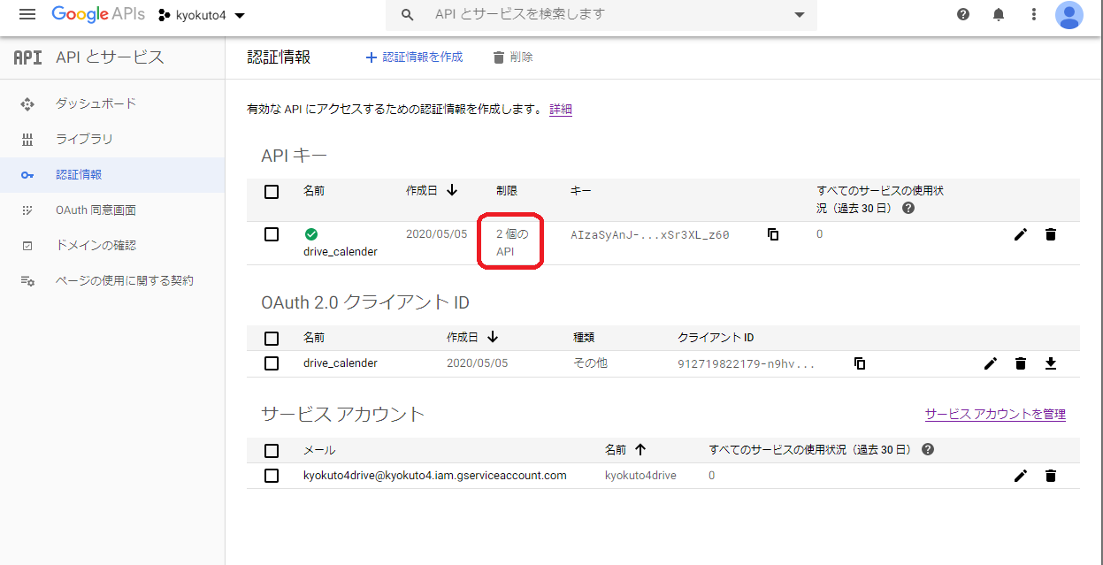

 |  | ２．２ API キーの設定結果

 |  | ・ | windowsアプリの場合、アプリケーションの制限は「なし」
 |  | ・ | API の制限は「キーを制限」を選択して、必要なAPIを選択
 |  | ※ | ここでのJSONファイルやコピー設定になっている項目はアプリケーションに不要

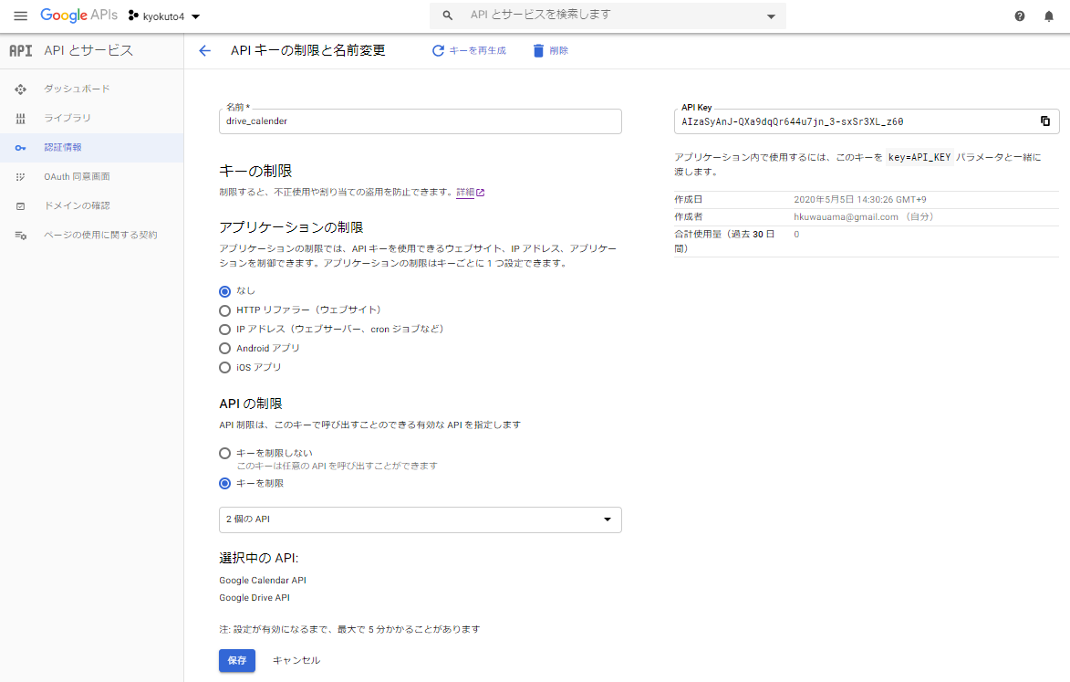

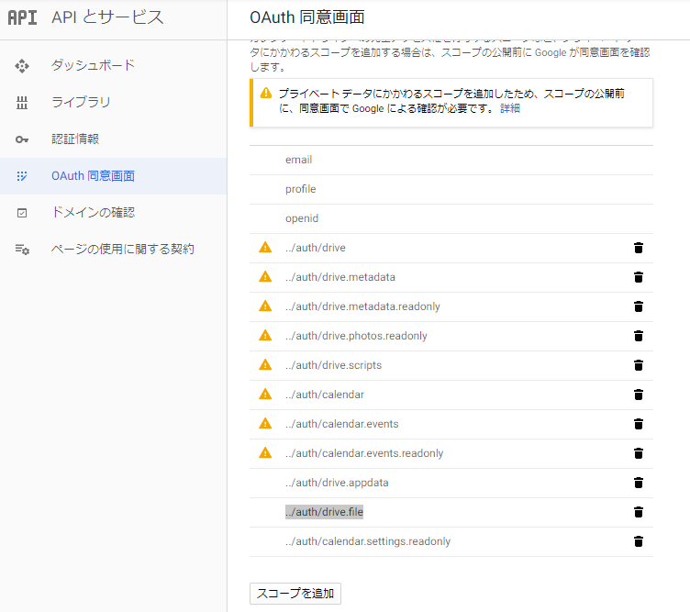
 |  | ２．３ AOAuth 同意画面の設定

 |  | ・ | ユーザーの種類は「外部」

 |  | ２．３．１ 「アプリを編集」に遷移後

 |  | ・ | スコープを追加で必要なAPIを追加
 |  | ※ | 必須なものは
 |  |  | ../auth/calendar
 |  |  | ../auth/calendar.events
 |  |  | ../auth/drive
 |  |  | ../auth/drive.file

 |  | ※ | 「プライベート データにかかわるスコープを追加したため、スコープの公開前に、同意画面で Google による確認が必要です。」の対応にはアプリケーション ホームページとアプリケーション プライバシー ポリシーをwebで作成し、「確認のための送信」をクリック

 |  |  | 後日、Googleから通達される審査結果に対応する
 |  |  | 今回はアプリケーション ホームページに検証用で有る事を記載しているので、検証を継続するか否かを連絡するだけだった

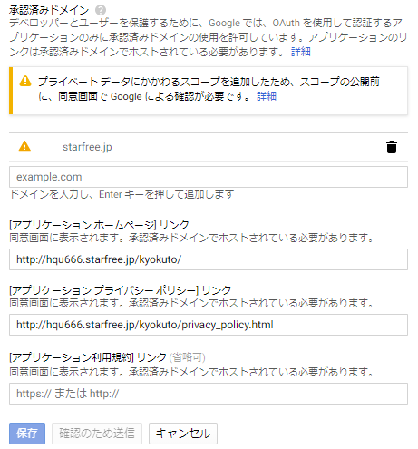

 |  |  |  |  |  |  |  |  |  |  |  |  | 承認済みドメインは「プライベート データにかかわるスコープを追加したため、スコープの公開前に、同意画面で Google による確認が必要です。」の記載は無視して作成したwebページのドメインを記載する

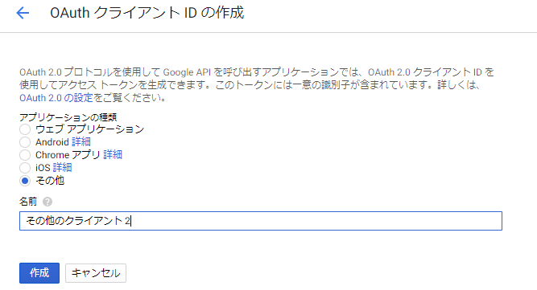
 |  | ２．４ OAuth 2.0 クライアント IDの設定
 |  | ・ | windowsアプリの場合、アプリケーションの種類は「その他」
 |  | ・ | 名前は任意
 |  | ※ | 作成する時に生成されるJSONファイルを
 |  |  | アプリケーションで読み込ませる

 |  | サービスアカウントで認証する方法もあるが、今回は使わない

 | ３．GoogleDriveの構成（仮）

 |  |  | マイドライブ |  | ─ | KSクラウド | ─ | 案件 | ┬ | PR0001 | ┬ | 現場マスタの添付ファイル
 |  |  |  |  |  |  |  |  | │ |  | └ | 管理番号の添付ファイル
 |  |  |  |  |  |  |  |  | ├ | PR0002 | ┬ | 現場マスタの添付ファイル
 |  |  |  |  |  |  |  |  | │ |  | └ | 管理番号の添付ファイル
 |  |  |  |  |  |  |  |  | ├ | PR0003 | ┬ | 現場マスタの添付ファイル
 |  |  |  |  |  |  |  |  | │ |  | └ | 管理番号の添付ファイル
 |  |  |  |  |  |  |  |  | …
 |  |  |  |  |  |  |  |  | └ | PR0nnn | ┬ | 現場マスタの添付ファイル
 |  |  |  |  |  |  |  |  |  |  | └ | 管理番号の添付ファイル

アプリケーション仕様
メニュー構成 に戻る |  |  |  | 機能概要 | 課題 | KYOKUTO-４ | 作成者 | 作成日
 |  |  |  |  | 機能 | Googleカレンダとの連携 | 更新者 | 更新日

 | １．基本仕様／概要

 | １．１ 概要

 | ・ | 特定のGoogleアカウントでGoogleカレンダーとGoogleドライブを使用する

 | ・ | 本日以降の登録してあるスケジュールをリストアップする

 | ・ | ファイルブラウザに遷移して添付するファイルを選択する

 | ・ | リストに有るスケジュールをクリックすると詳細を記載するDescriptionに添付するファイルのURLを追記する

 | ・ | webで概要するGoogleカレンダーを開き、添付状態と追加編集を行う

 | ※ | 添付ファイルを選択していない時点ではカレンダーに遷移しない

 |  | 製品化時点で対応する課題（５月７日時点）
 |  | ・ | カレンダーへのマーキング（イベントリストが膨大化した時のスクロール）
 |  | ・ | 遷移するカレンダー画面を編集画面にする（要望される指定ページへリンク）
 |  | ・ | インストーラの作成

 | ２．画面仕様

 |  | ２．１ スケジュールリスト

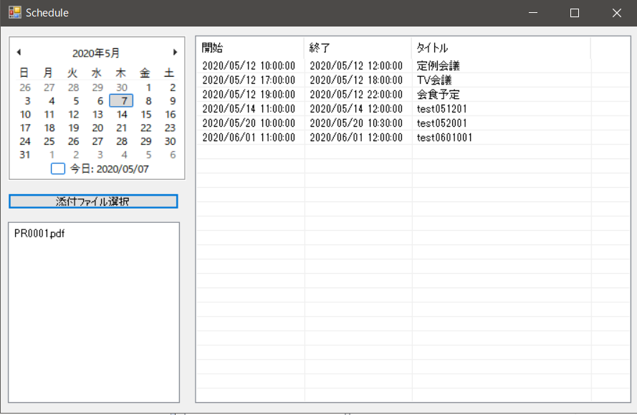

 | ３．処理概要

 | ３．１ 起動時

 |  | アプリケーションに登録されたGoogleカレンダに接続し、本日以降のスケジュールをリストアップする。
 |  | カレンダーにはスケジュールをが設定されている日をマークする：作成中

 | ３．２ 添付ファイルの選択

 |  | 「添付ファイル選択」ボタンをクリックするとファイルブラウザに遷移して添付するファイルを選択する
 |  | ファイルブラウザで選択されたファイルはボタンの下のリストに記載される

 | ３．３ Googleカレンダへのファイル添付

 |  | リストに有るスケジュールをクリックすると詳細を記載するDescriptionに添付するファイルのURLを追記する

 |  | webで概要するGoogleカレンダーを開き、添付状態確認と追加編集を行う

アプリケーション仕様 (2)
メニュー構成 に戻る |  |  |  |  |  | 機能概要 | システム | KYOKUTO-1 | 作成者 | 作成日
 |  |  |  |  |  |  | 機能 | Googleドライブとの連携 | 更新者 | 更新日

 | １．基本仕様／概要

 | １．１ 概要

 | ・ | 特定のGoogleアカウントでGoogleカレンダーとGoogleドライブを使用する

 | ・ | システムが作成したもの、人が作成したもの問わず、どちらのディレクトリでも保存
 |  | ・ | 保存先のディレクトリはシステム的に作成する場合だけではなく、人がGoogleドライブの画面から作成する場合もあります。

 |  | 製品化時点で対応する課題（4月30日時点）
 |  | ・ | ファイル数が増えると全件表示されない
 |  | ・ | 既存のフォルダに追加すると別フォルダを作ってしまう
 |  | ・ | ゴミ箱のファイルを既存と認識する誤動作
 |  | ・ | 結構待たされるので分かりやすいプログレスの表示
 |  | ・ | 非同期の最適化
 |  | ・ | ダイアログの表示位置
 |  | ・ | インストーラの作成

 | ２．画面仕様

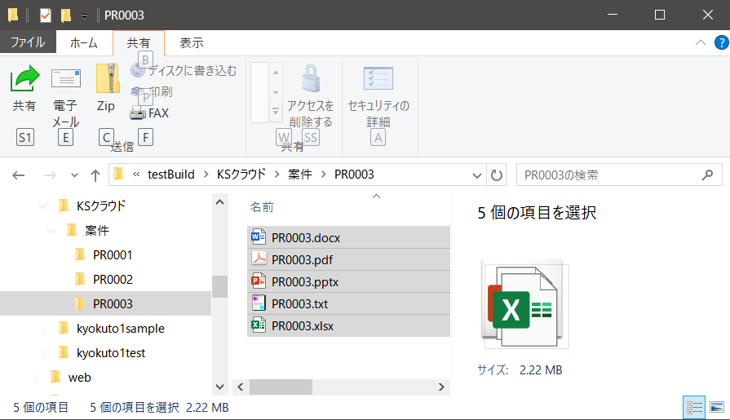
 |  | ２．１ 入力画面

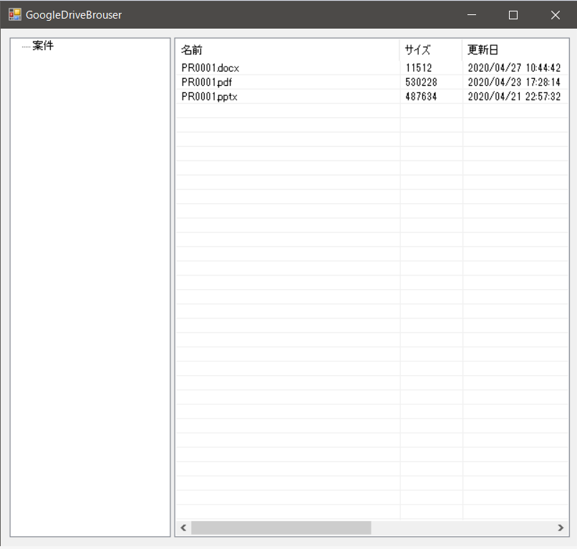

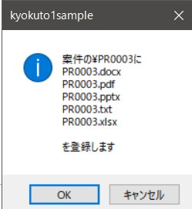

登録するファイルをドロップ

 |  |  |  | 送信する対象ファイルと登録するフォルダを表示し送信確認
 |  |  |  | ※ | パソコンと同名のフォルダが無ければ作成します。

 |  |  |  | OKをクリックすればGoogleDriveに登録され
 |  |  |  | アプリケーションの表示も更新されます

 | ３．処理概要

 | ３．１ 起動時

 |  | アプリケーションに登録されたGoogleDriveに接続し、対象のフォルダ以下に登録されたフォルダとファイルを表示します。
 |  | ・ | 対象フォルダは マイドライブ＞KSクラウド＞案件 を登録対象にフォルダに固定しています。

 | ３．１．１ 更新ボタン

 |  | ※ | 回線状況によって認証されない場合があり、対象フォルダの内容が表示されない場合があります。
 |  |  | その場合はこのボタンをクリックして、再度接続動作を行います。

 | ３．２ 送信対象の登録：作成中

 |  | エクスプローラーから送信したいファイルをドロップすると送信確認のダイアログが表示されます。
 |  | OKボタンをクリックするとファイルが送信され、アプリケーションの画面も登録されたファイルが加わった状態が表示されます。

 |  | ・ | ファイルを収められているのと同名フォルダがGoogleDriveに無ければ作成します
 |  | ・ | フォルダをドロップするとそのフォルダだけを作成します。

 | ３．３ GoogleDriveからの削除：作成中

 |  | ・ | アプリケーション上のTreeViewに表示されているファイルもしくはフォルダを右クリックすると削除確認のダイアログが表示されます。
 |  |  | OKをクリックするとGoogleDriveからそのファイルが削除されます。

